Лист1
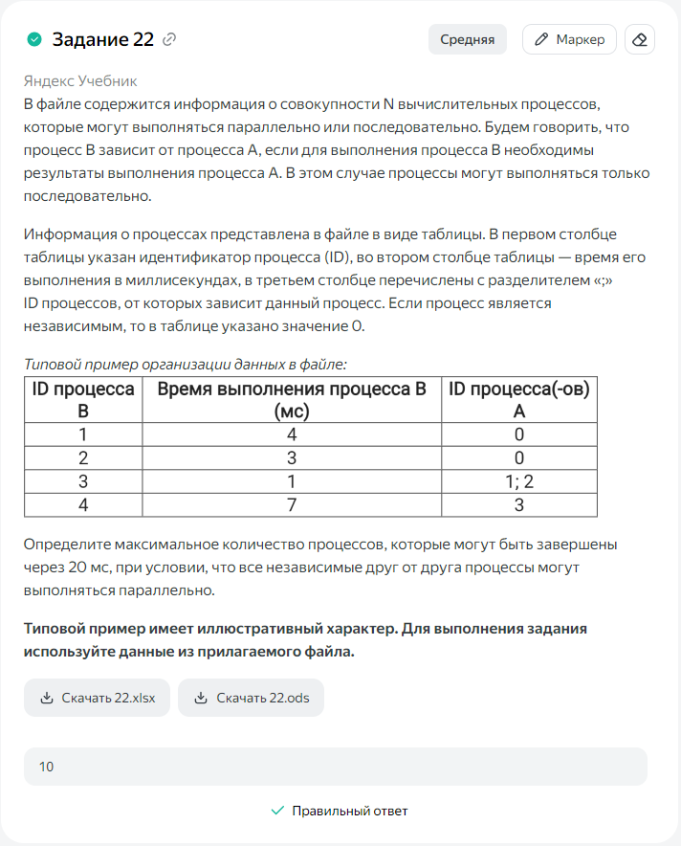
ID процесса B | Время выполнения процесса B (мс) | ID процессов A | 1
1 | 2 | 0 | 2
2 | 4 | 0 | 4
3 | 5 | 1; 2 | 9
4 | 7 | 3 | 16
5 | 1 | 2 | 5
6 | 10 | 4; 5 | 26
7 | 12 | 6
8 | 5 | 6
9 | 12 | 7; 8
10 | 9 | 0 | 9
11 | 5 | 10 | 14
12 | 12 | 0 | 12
13 | 3 | 11 | 17
14 | 6 | 12 | 18
15 | 4 | 13; 14 | 22
16 | 7 | 15
 |  |  | 10

